상품제안서
쿠비녹스 4종 잡곡용기 | 상품코드: S12929

 |  |  |  |  |  |  | 02-713-8555 | www.synergygift.co.kr
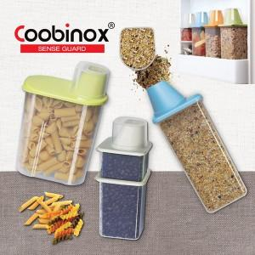

【상세/제작정보】 | 2중커버 형식 냉장고 잡곡통

【인쇄/포장옵션】 | 스티커 / 포장지포장

【공급단가】 | 수량 | 100~ | 300~ | 500~ | 1,000~ | 2,000~
*VAT별도 | 단가 | 7,640원 | 7,380원 | 7,130원 | 6,870원 | 6,620원

【상품 URL】 | https://www.synergygift.co.kr:443/src/goods_detail.php?gdno=14439

